Лист1
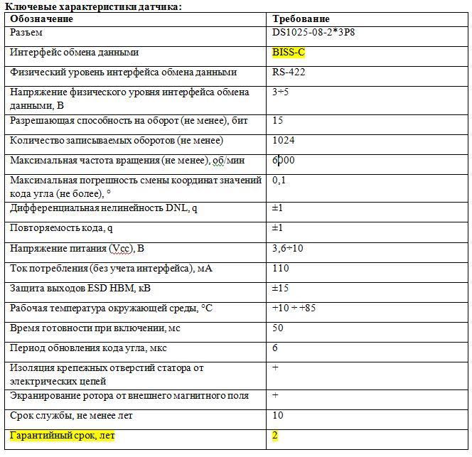
Расчет точности позиционирования ЭМП DA99SA
SMARTAXIS |  |  |  | ввод данных
Тихонов Е.Н. |  | 2020-04-02

Данные энкодера:

Модель: | IRS-I60U1-17-5B2 ООО "КБРС"
BIT= | 15 | bit/оборот | Разрешающая способность энкодера
дискретность= | 0.6591796875 | минут | дискретность датчика в минутах
точность= | 6 | минут | точность датчика по ТТ

Расчет точности для клещей

Kgun= | 4 |  | передатка X-клещей
Kрвп= | 5 | мм/об | передатка DA99SA

X= | 0.0055555555556 | мм | достигаемая теоритическая точность
 |  |  | измерений перемещения электродов клещей

